决策树
决策树
 | 训练集 | 测试集 | 运行时间 | 备注
无参数 | 0.98625360631 | 0.63565676201 | 20.738364935 | 明显过拟合
criterion = "entropy" | 0.98625360631 | 0.61941127465 | 19.303132057 | 信息增益
criterion = "gini" | 0.98625360631 | 0.63163010275 | 22.719466925 | 基尼系数
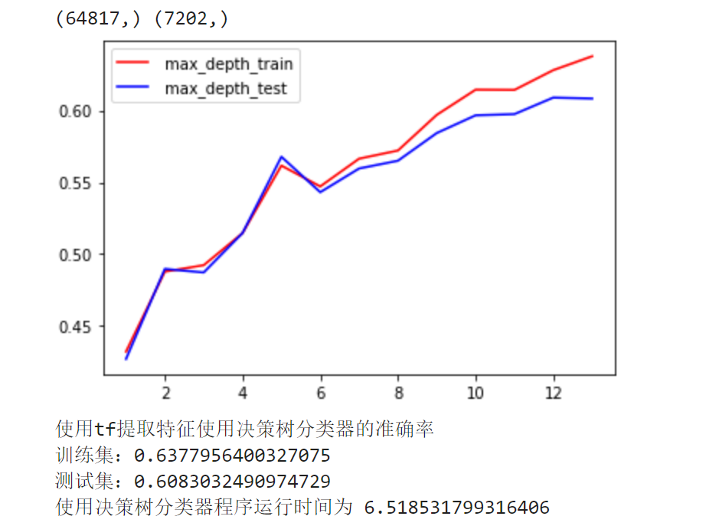
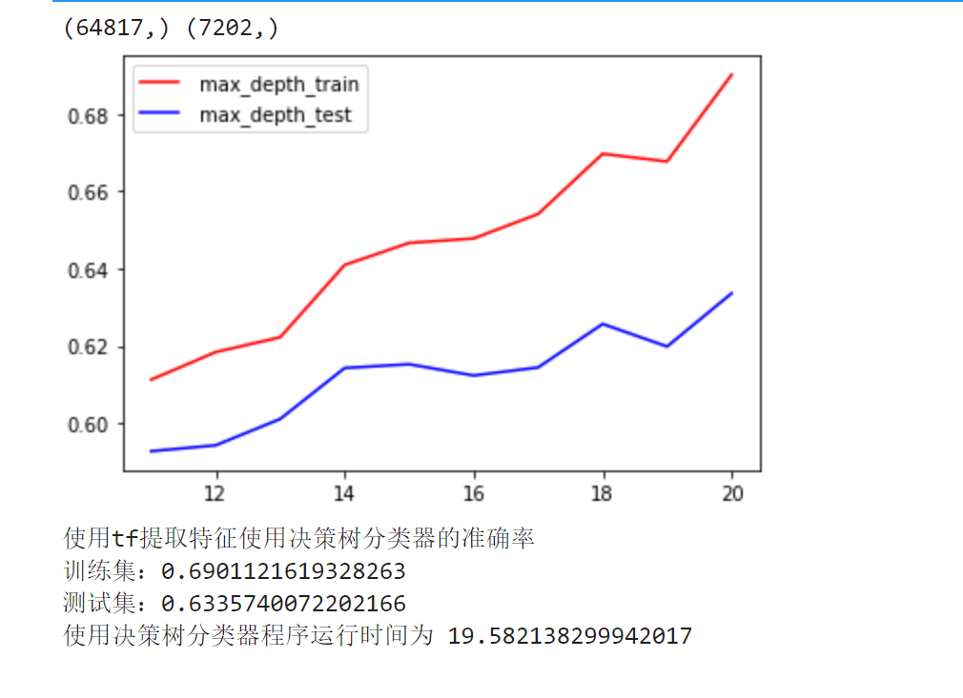
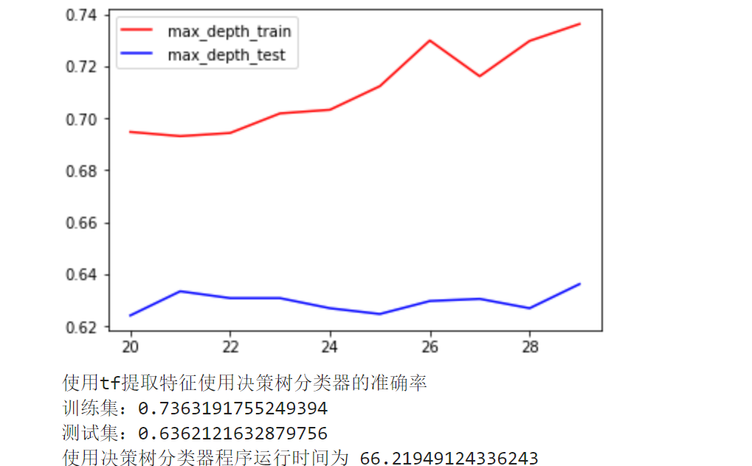
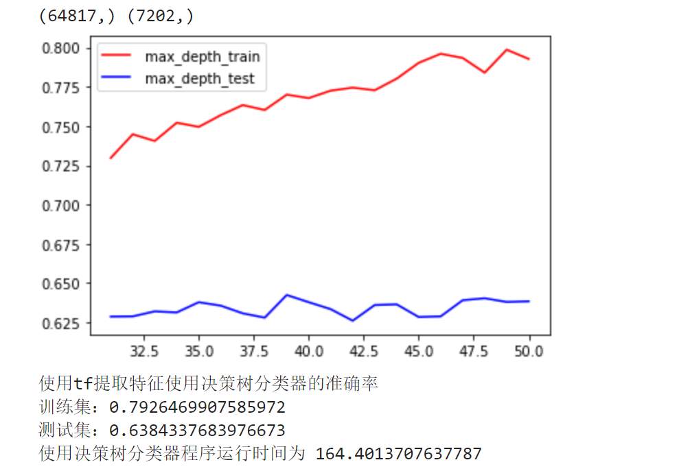

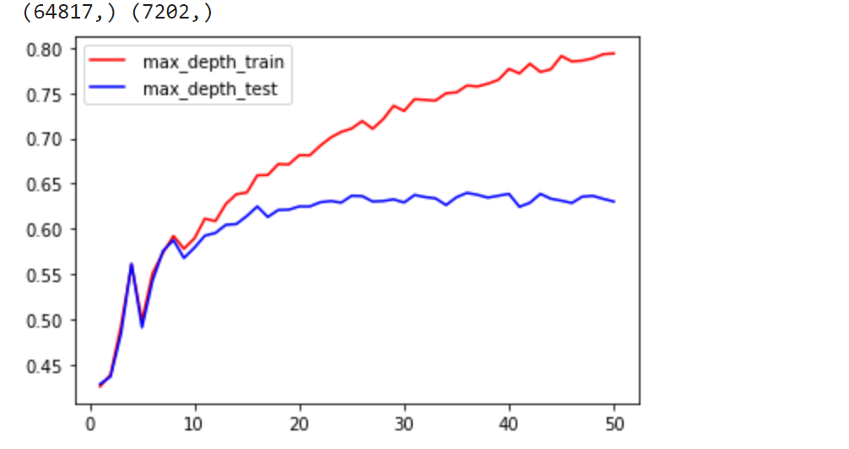

 |  |  |  |  | 上面表明可能数据不是树形结构，有可能是环形结构或者是其他结构，不适合决策树

随机森林
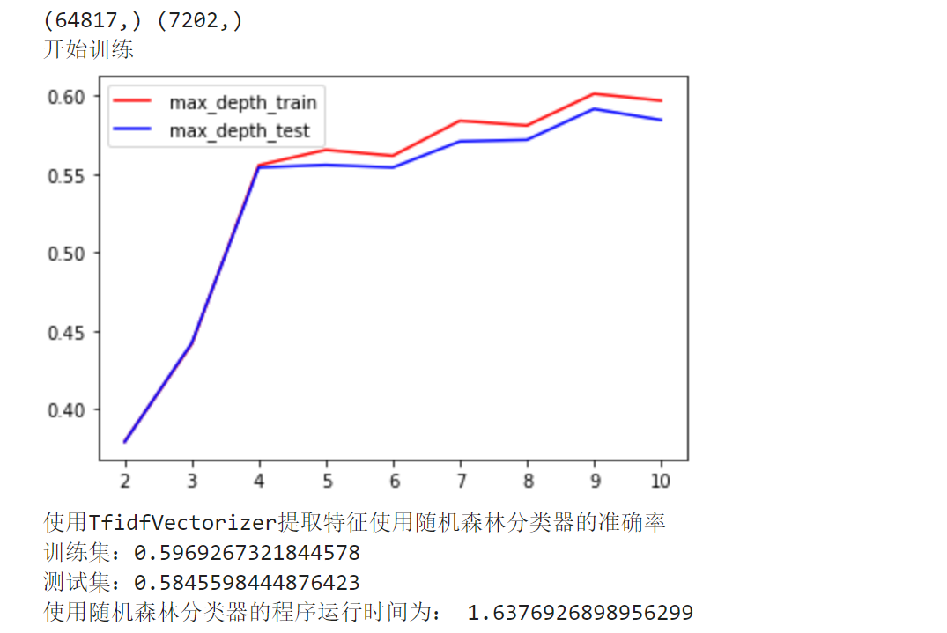
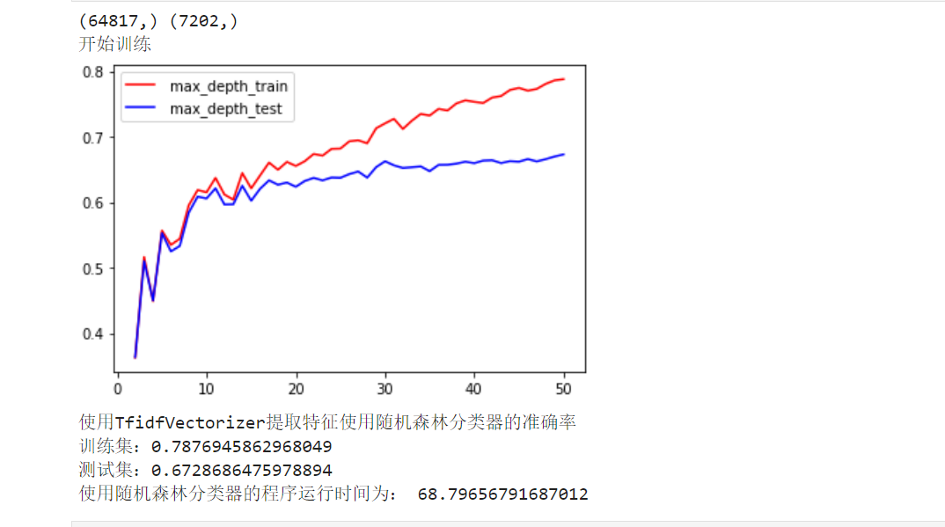
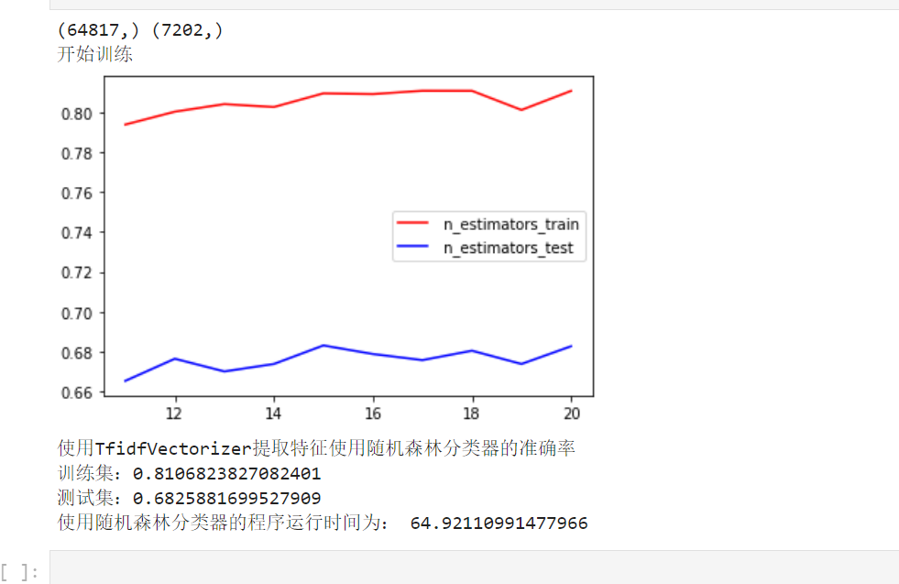
随机森林
 | 训练集 | 测试集 | 运行时间 | 备注
 | 0.82651156332 | 0.68619827826 | 22.578863382

